2.Use Case
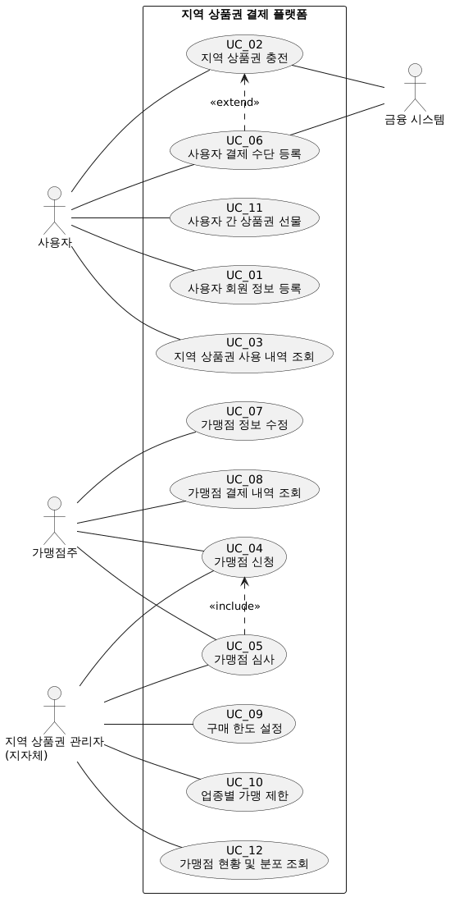
puml code memo

4.Domain Model
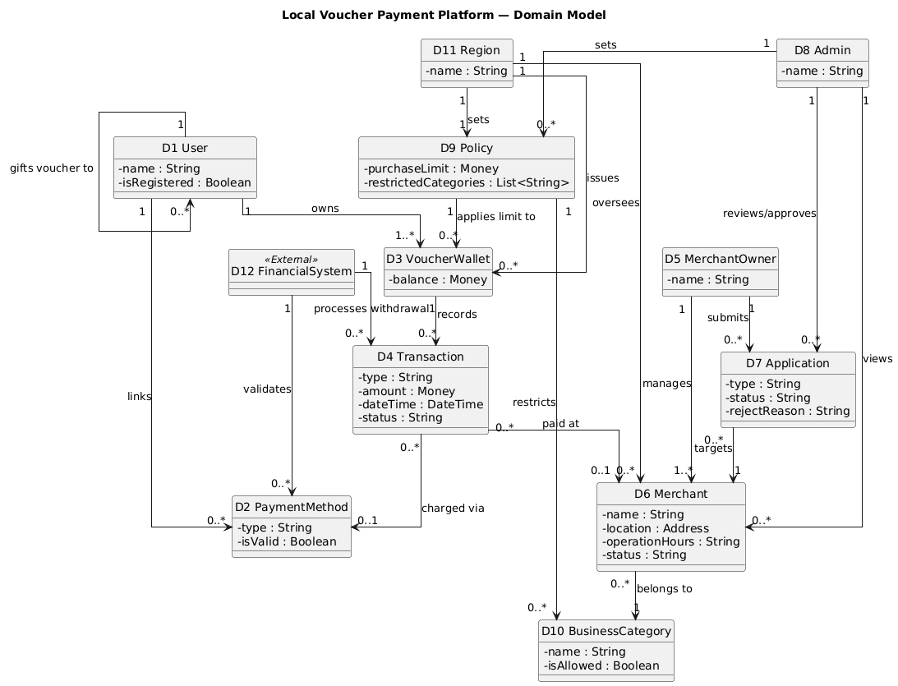
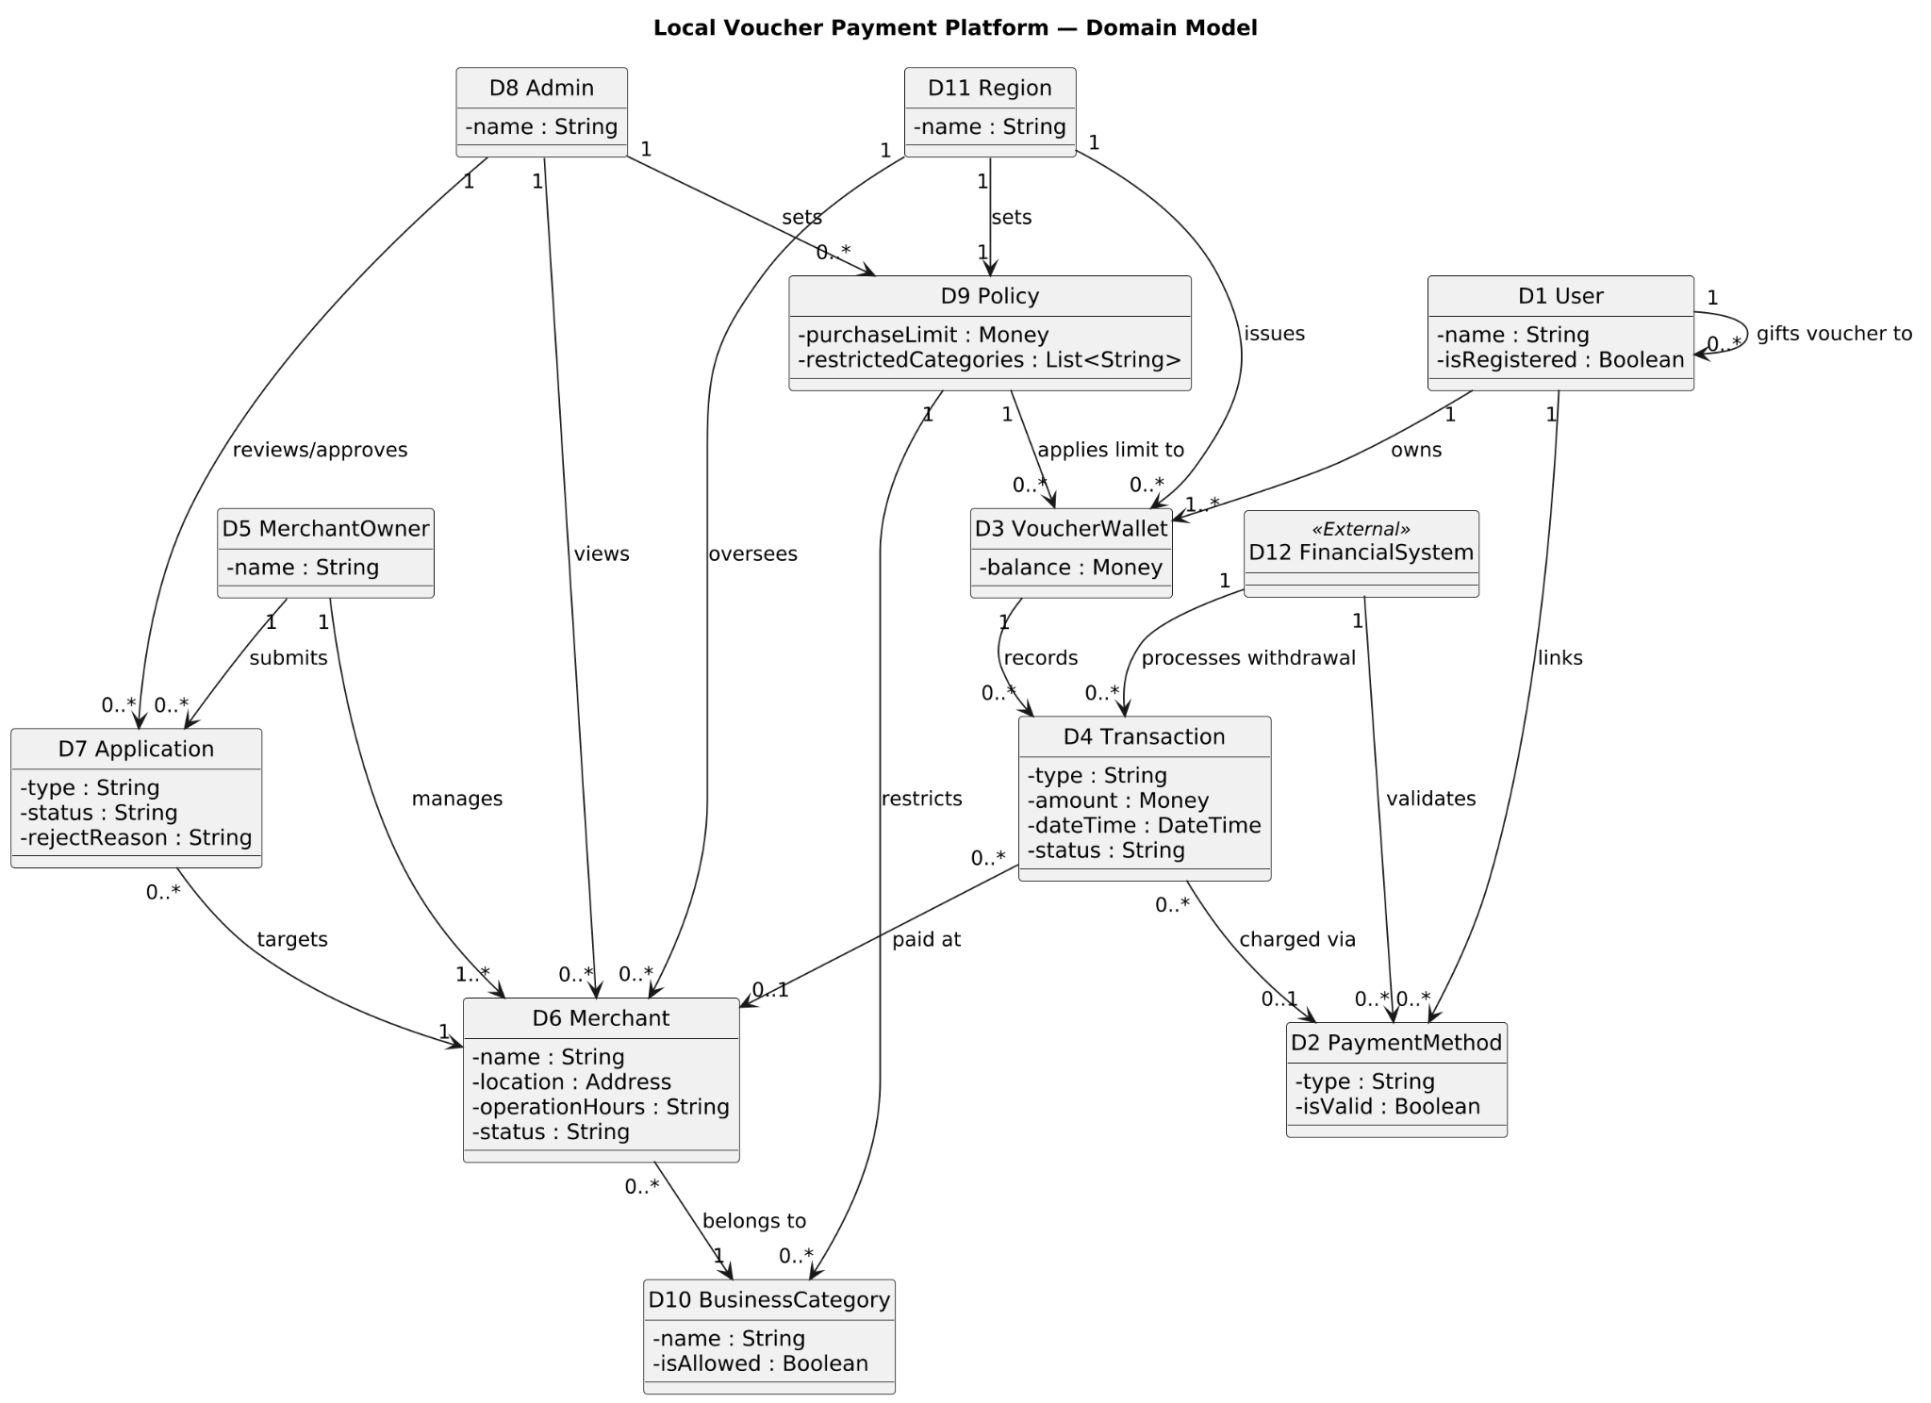
DID | Domain | 설명
D1 | User | 사용자. 지역 상품권 결제 플랫폼에 가입해 상품권을 충전·결제하는 사람 (UC01·UC02·UC03·UC06)
D2 | PaymentMethod | 결제수단 사용자가 연동한 계좌 또는 카드. 금융시스템이 유효성과 명의를 확인 (UC06)
D3 | VoucherWallet | 상품권지갑 사용자가 지역별로 보유한 상품권 잔액. 정책의 구매 한도가 걸린다 (UC02)
D4 | Transaction | 거래 충전·결제가 일어난 기록(유형·금액·일시·상태). 조회와 정산의 원본 (UC02·UC03·UC08)
D5 | MerchantOwner | 가맹점주 가맹점을 신청·운영하고 정산을 받는 사람 (UC04·UC05·UC07·UC08)
D6 | Merchant | 가맹점 상품권을 받는 가게(상호·업종·위치·운영시간·영업상태) (UC04·UC07)
D7 | Application | 가맹점 등록을 위해 작성하는 신청서. 관리자 검토로 승인·반려된다 (UC04·UC05)
D8 | Admin | 지역상품권관리자 신청서를 검토·승인하고 정책을 설정하는 사람 (UC05·UC09·UC10)
D9 | Policy | 정책 지역이 정한 구매 한도와 업종별 가맹 제한 (UC02·UC09·UC10)
D10 | BusinessCategory | 업종 가맹점의 분류. 정책이 업종 단위로 가맹을 제한한다 (UC10)
D11 | Region | 지역 상품권을 발행하고 가맹점을 관할하는 단위(지자체)
D12 | FinancialSystem | 금융시스템 출금 처리와 계좌/카드 유효성 확인을 맡는 외부 시스템 «External» (UC02·UC06)

5.System Sequence Diagram
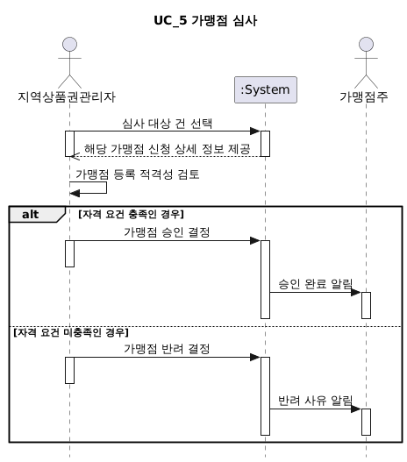

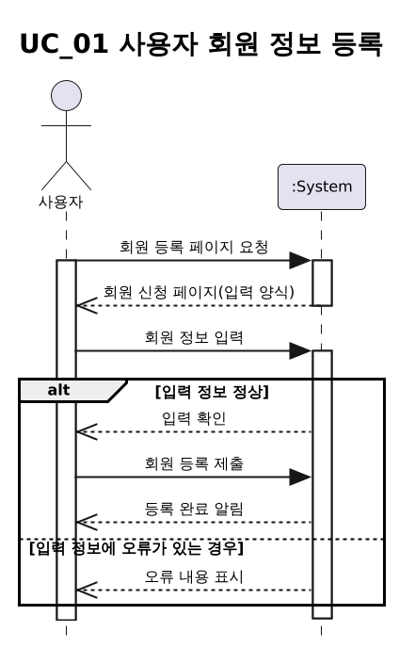
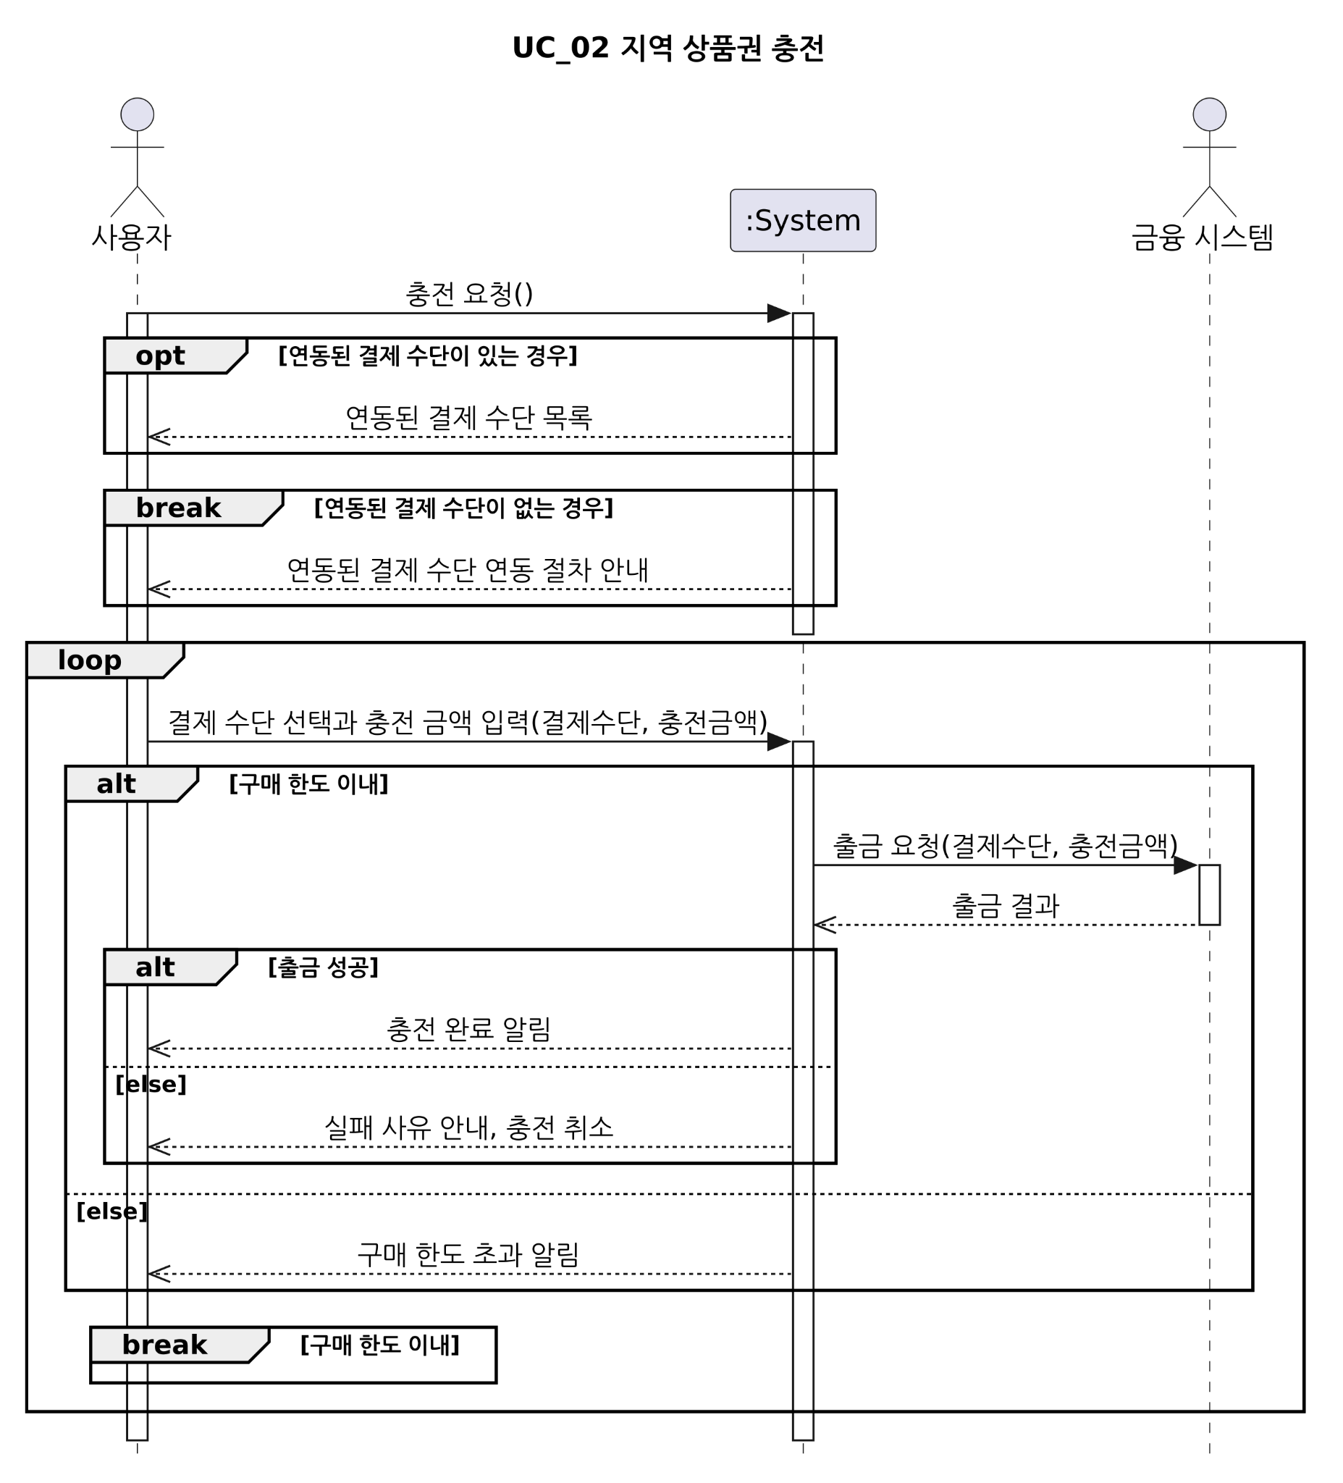

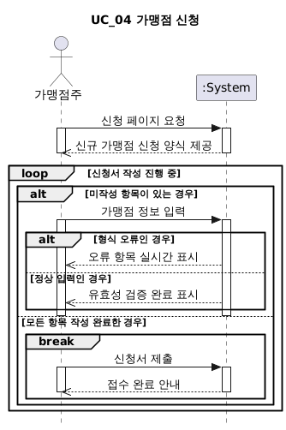

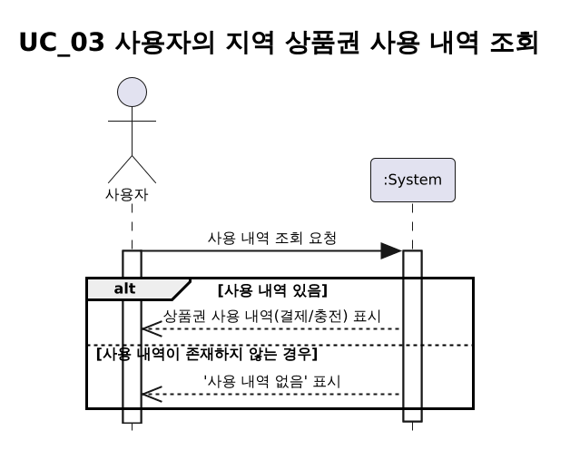

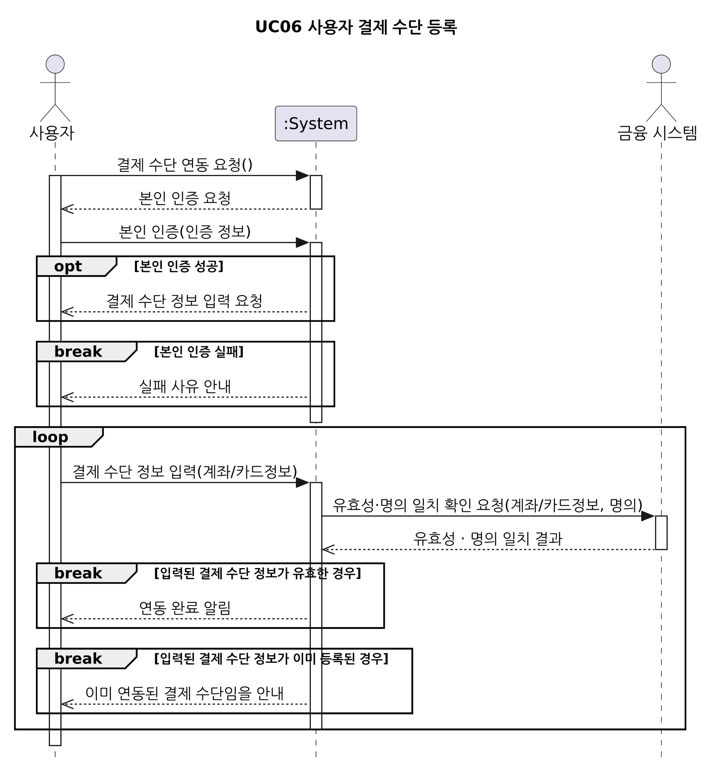

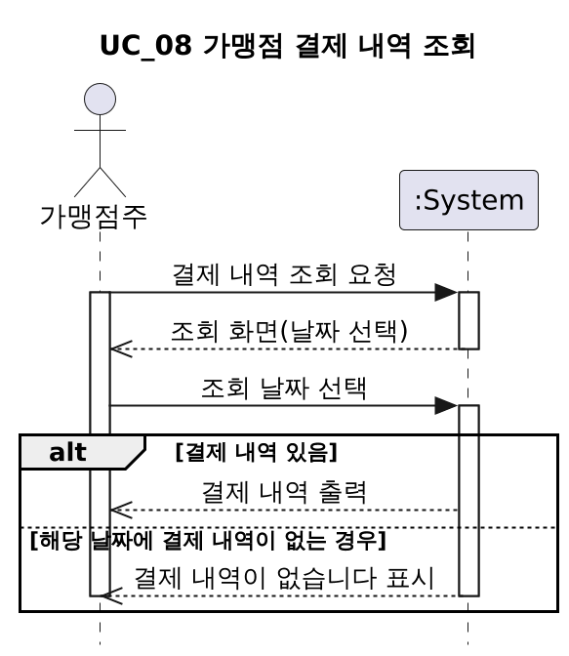
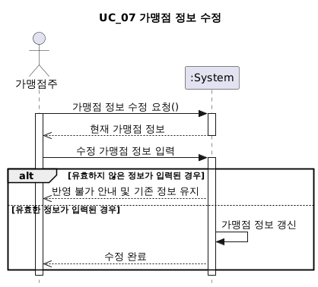

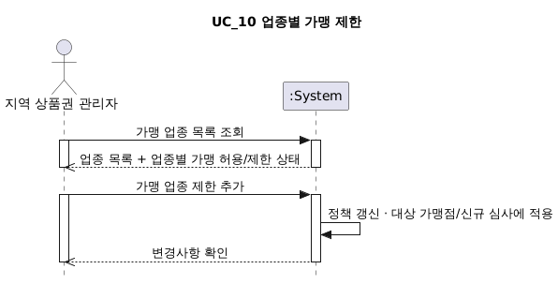

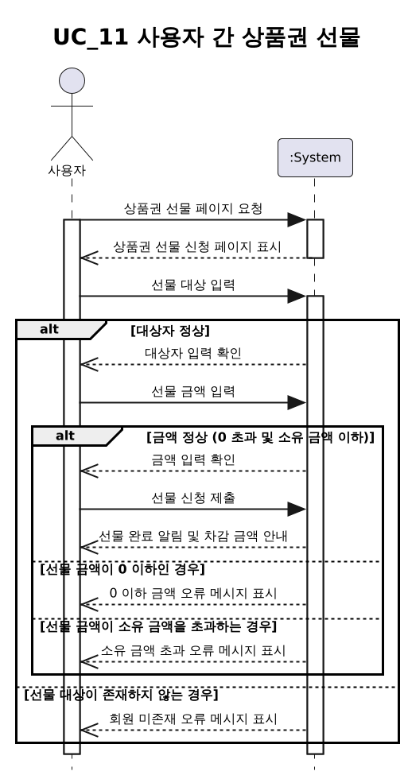
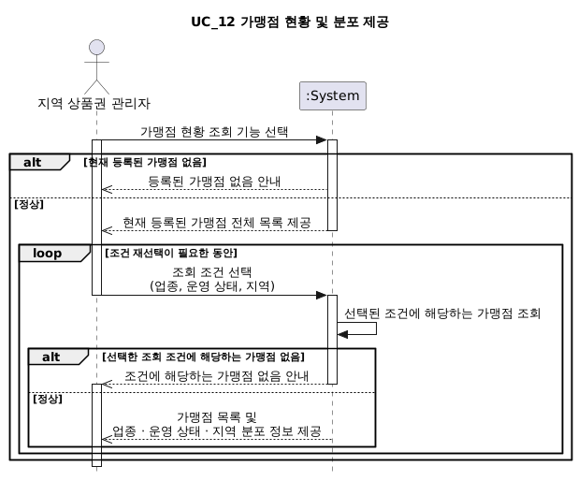

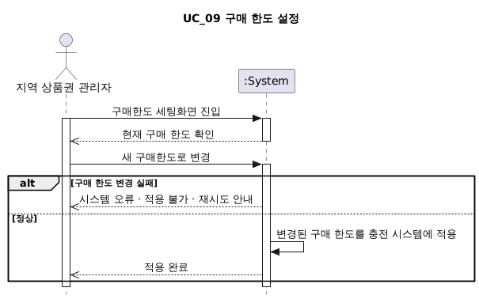

6.Sequence Diagram
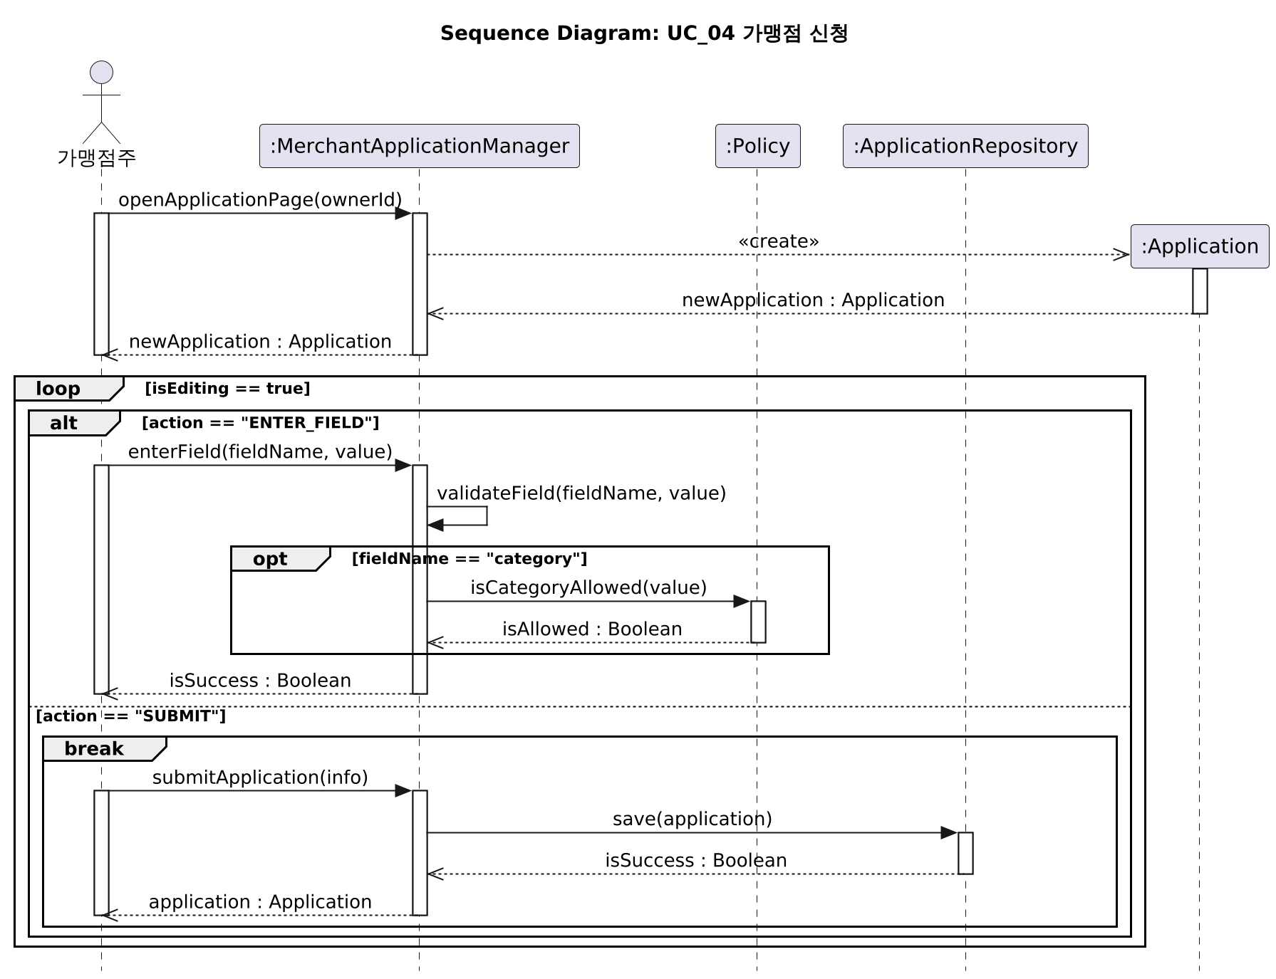
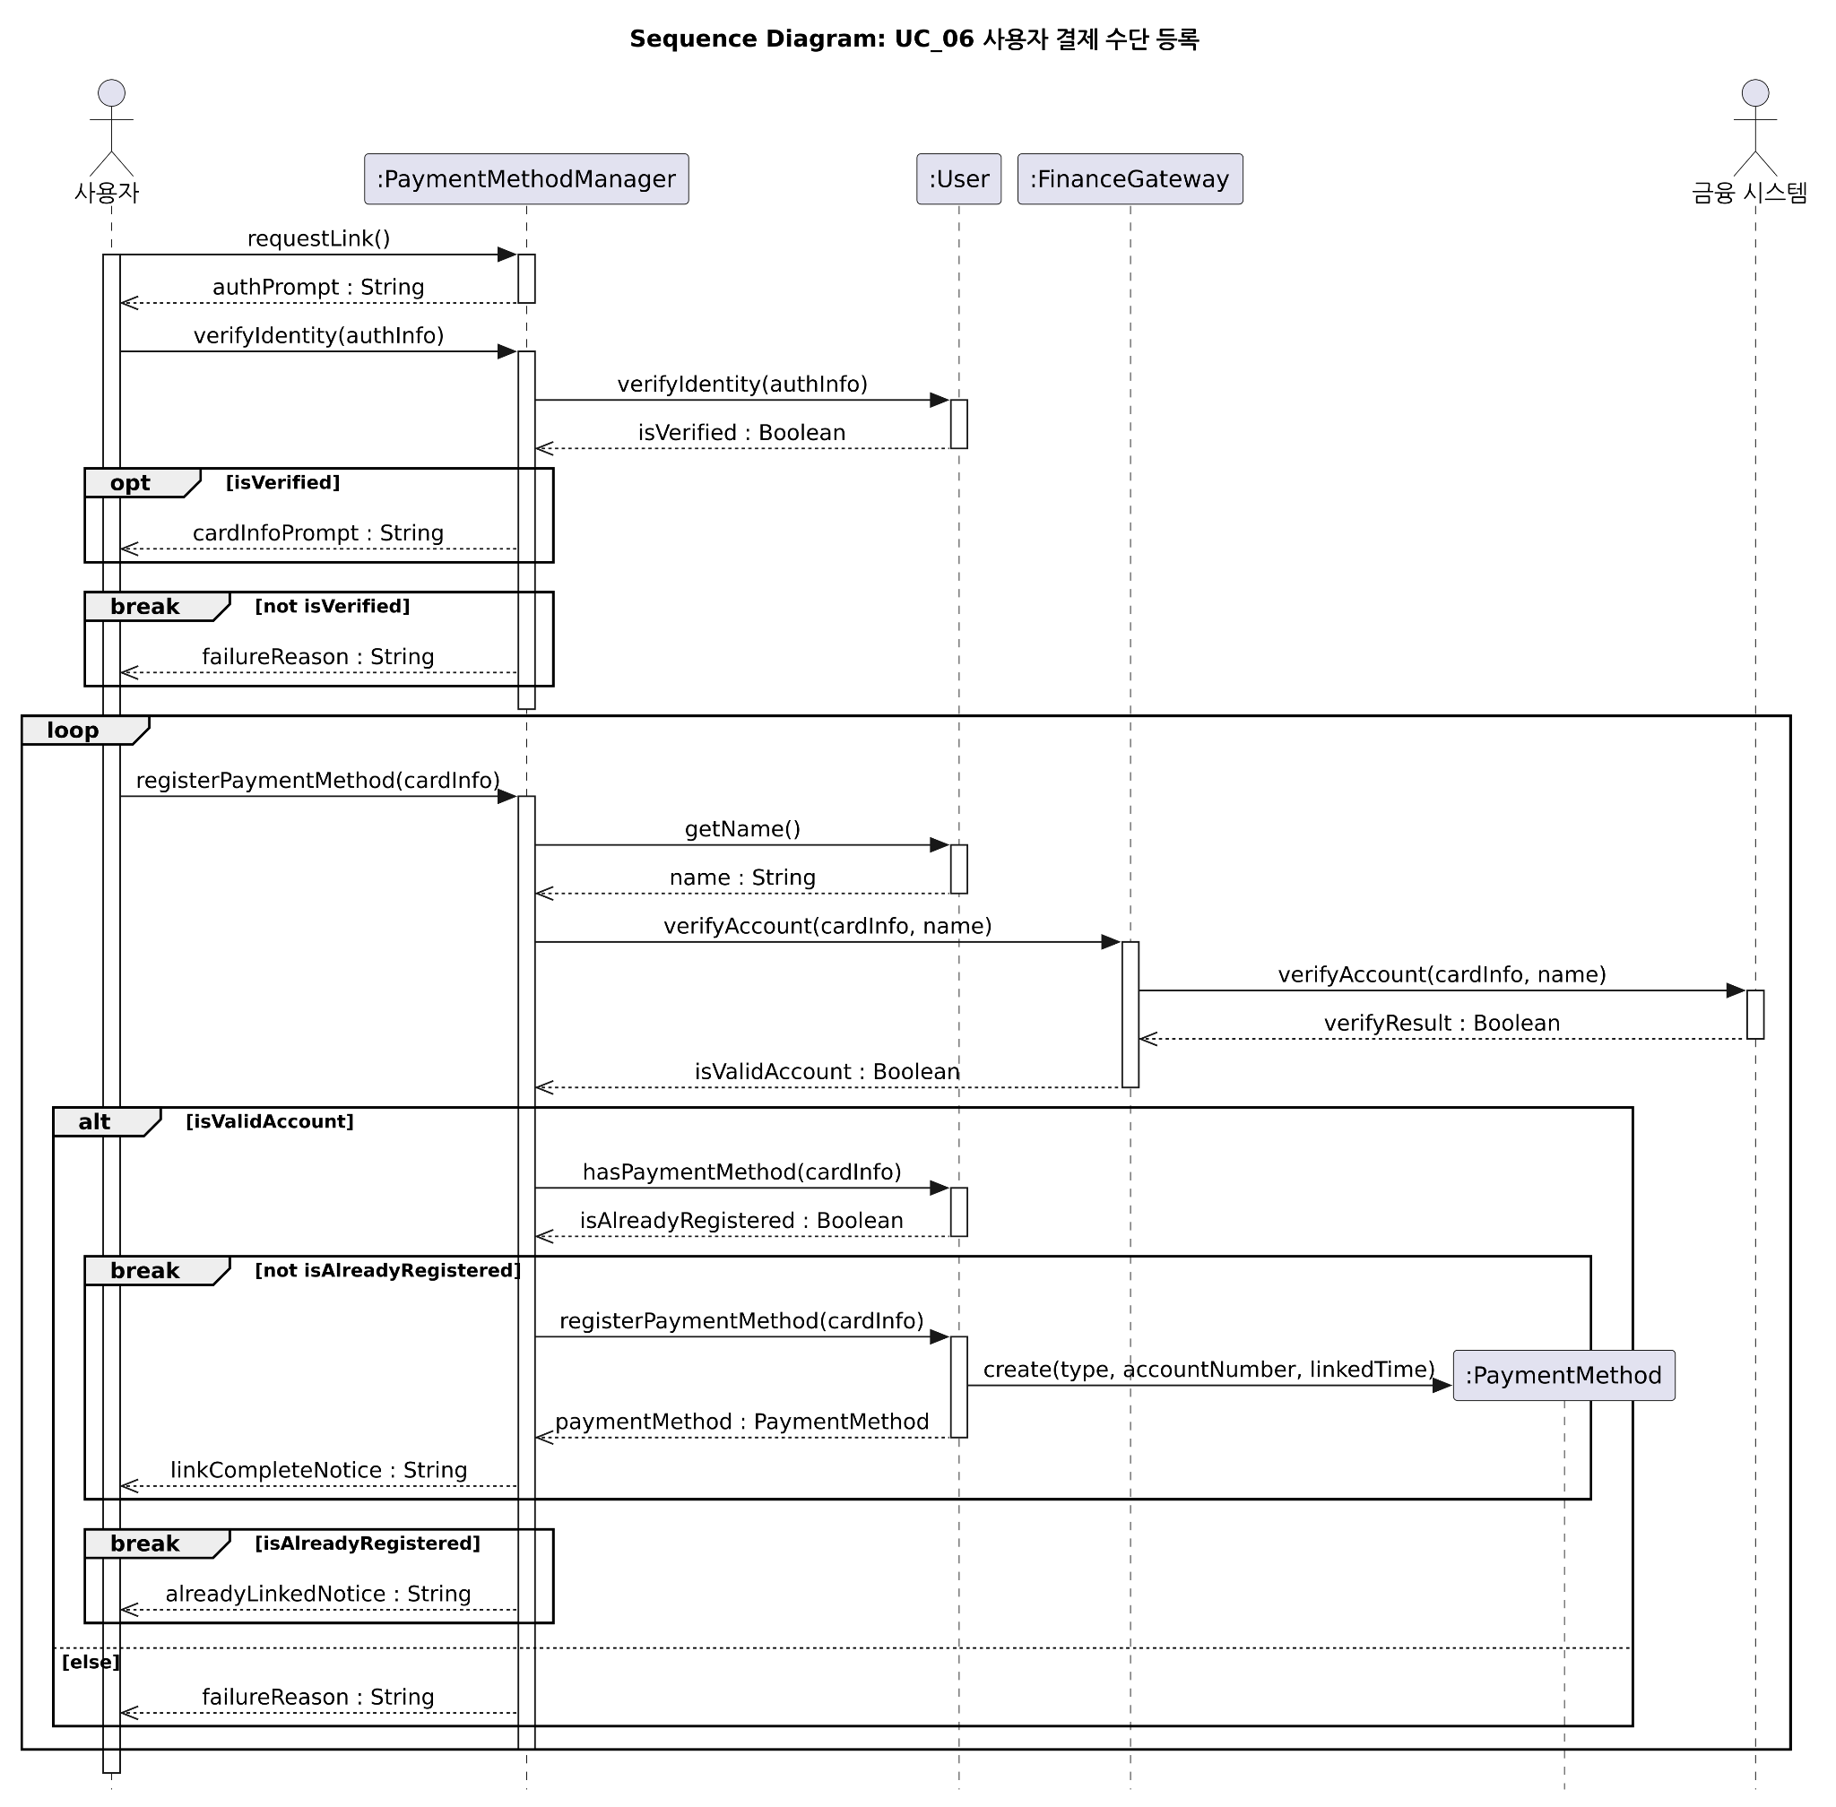
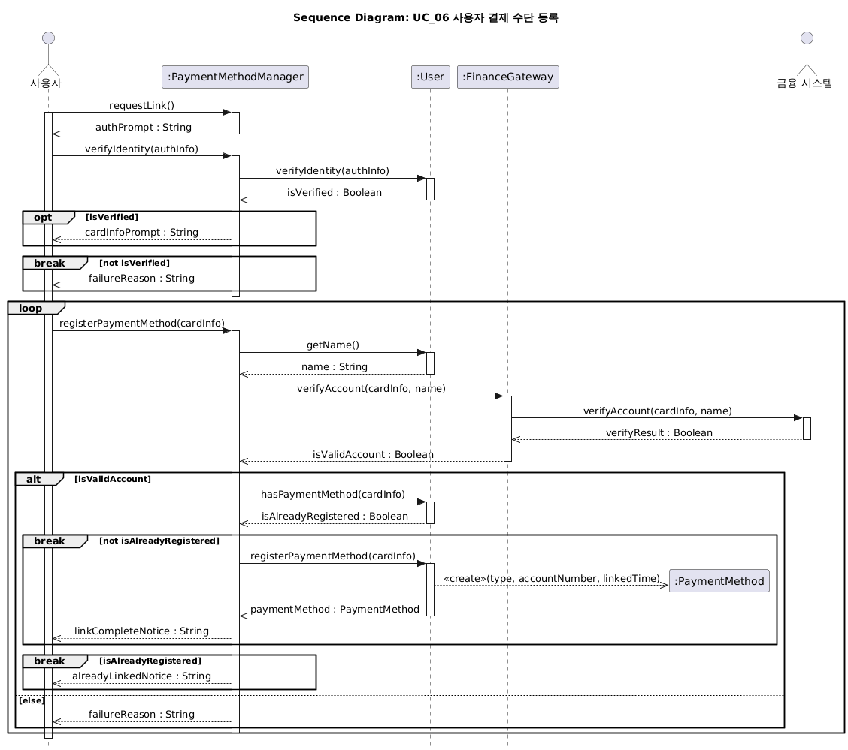
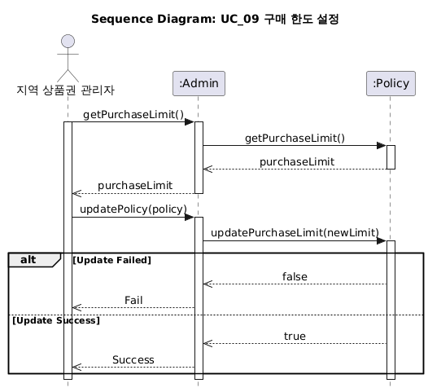
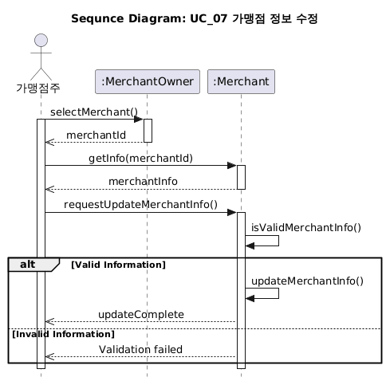
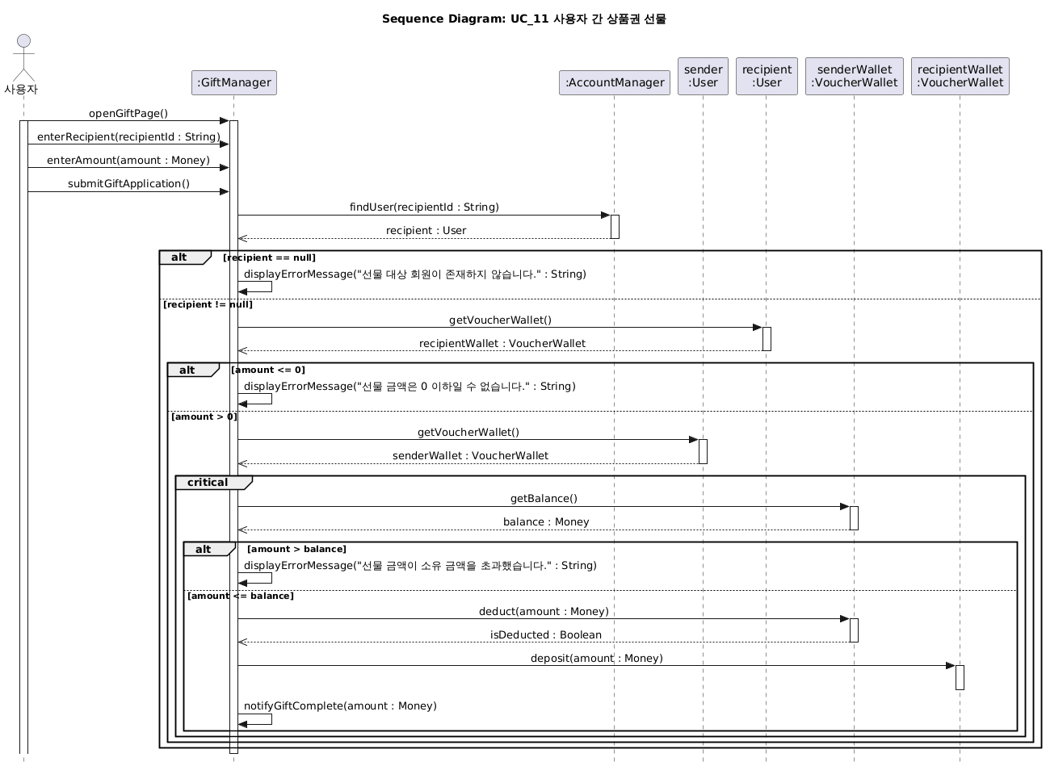
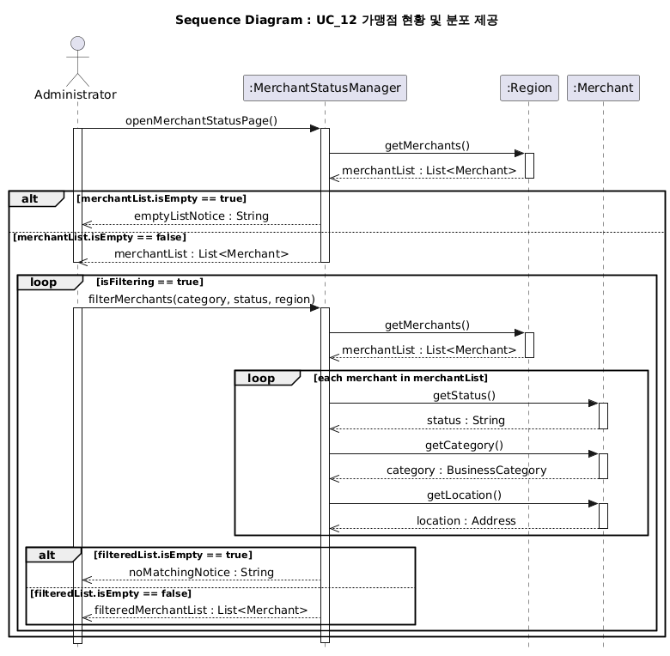
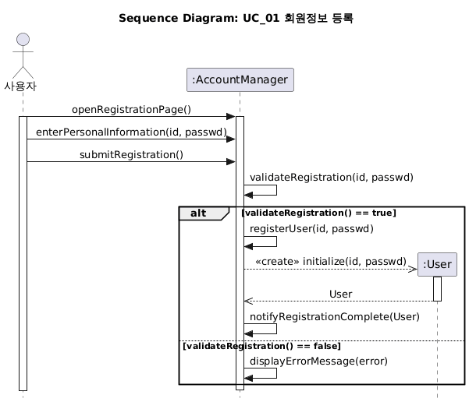

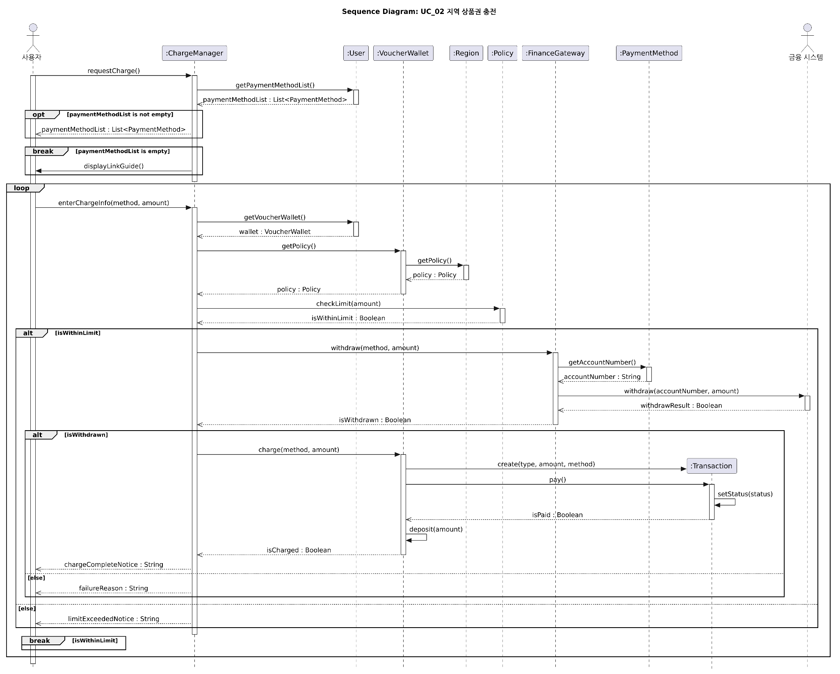

보조강사
1. Merchant, MerchantOwner
2. getInfo, validateInfo

7.ClassDiagram
